Sheet1
დასახელება | რაოდენობა | ფასი | ჯამური ფასი
საოფისე სკამი | 20 |  | 0 | 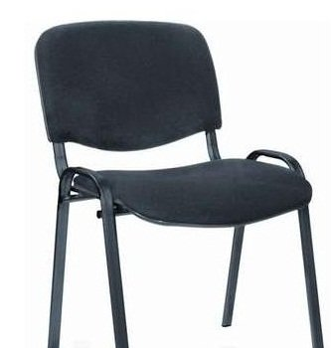
საოფისე სკამი (ბორბლებით) | 10 |  | 0 | 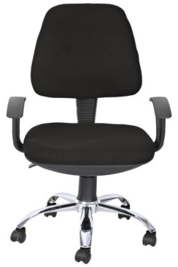
სულ ფასი დღგ-ს ჩათვლით |  |  | 0

note:
შესაძლებელია განვიხილოთ განსხვავებული დიზაინის საოფისე სკამებიც. ზედაპირი შესაძლებელია იყოს როგორც ტყავი , ასევე ნაჭერი. შესაბამისად შეთავაზება შეიძლება გაკეთდეს რამდენიმე ვარიანტის, შესაბამისი განსხვავებული ფასებით.

